Sheet1
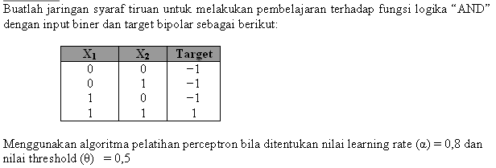
x1 | x2 | and | Target
0 | 0 | 0 | -1
0 | 1 | 0 | -1
1 | 0 | 0 | -1
1 | 1 | 1 | 1

No | Neuron Input |  |  | Yin | Yout | Bobot baru
 | X1 | X2 | t |  |  | w1 | w2 | b
 |  |  |  |  |  | 0 | 0 | 0
1 | 0 | 0 | -1 | -0,8 | -1 | 0 | 0 | -0,8
 | 0 | 1 | -1 | -0,8 | -1 | 0 | 0 | -0,8
 | 1 | 0 | -1 | -0,8 | -1 | 0 | 0 | -0,8
 | 1 | 1 | 1 | 1,6 | 1 | 0,8 | 0,8 | 0

2 | 0 | 0 | -1 | -0,8 | -1 | 0,8 | 0,8 | -0,8
 | 0 | 1 | -1 | -1,6 | -1 | 0,8 | 0 | -1,6
 | 1 | 0 | -1 | -0,8 | -1
 | 1 | 1 | 1 | 1,6 | 1 | 1,6 | 0,8 | -0,8

